Sheet1
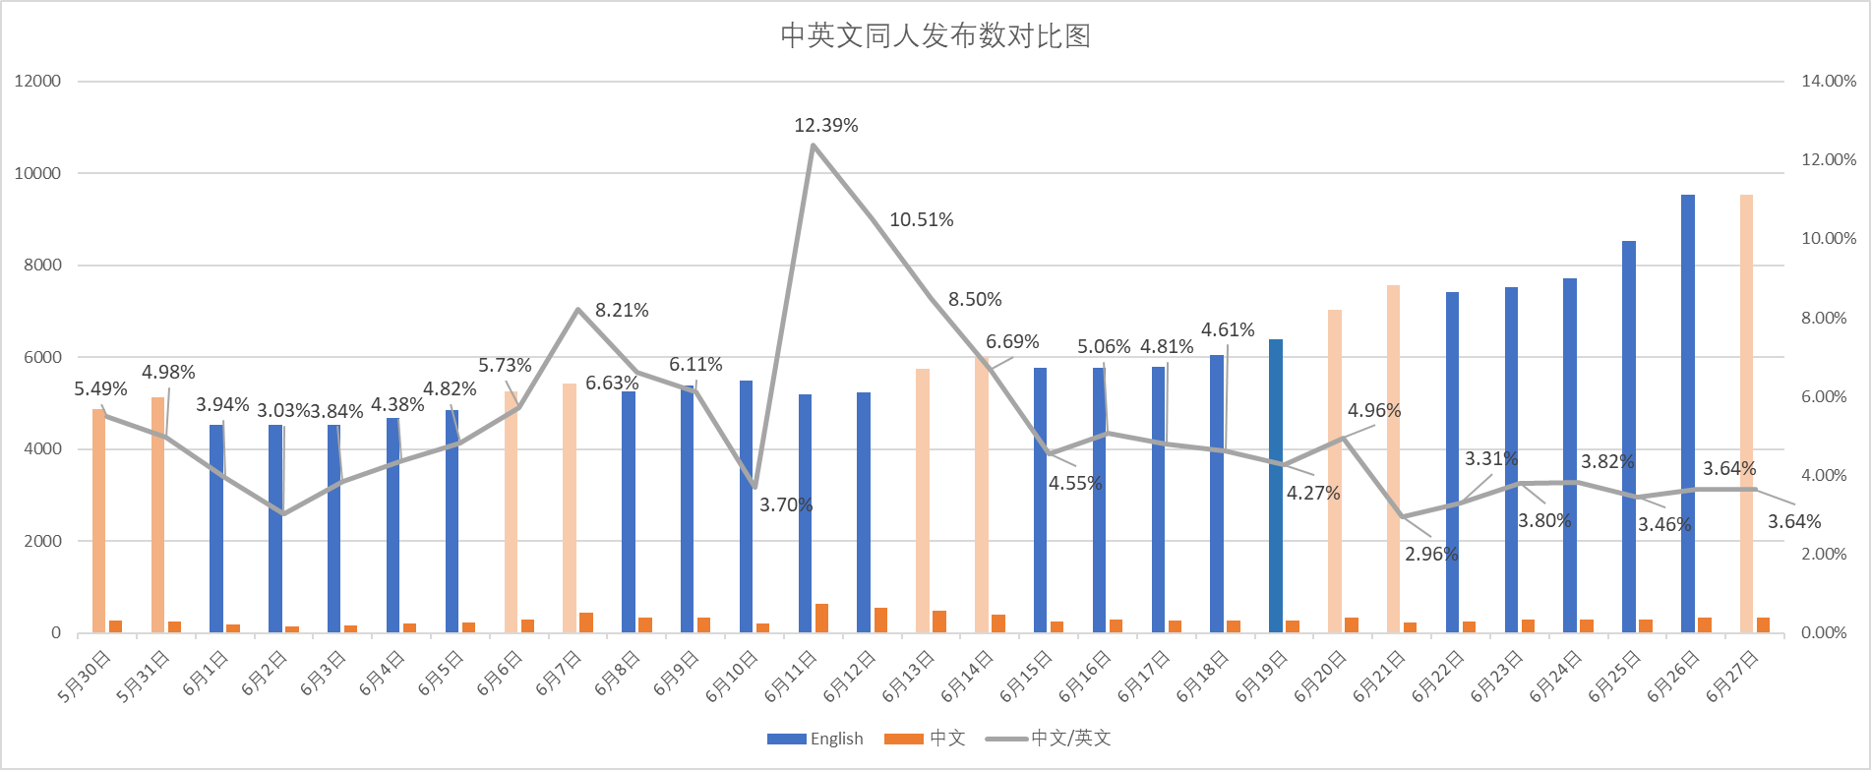
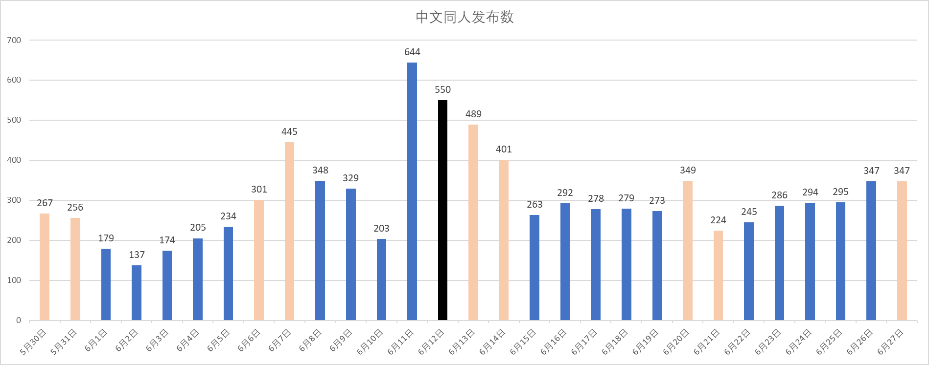
Weekday | 43981 | 43982 | 43983 | 43984 | 43985 | 43986 | 43987 | 43988 | 43989 | 43990 | 43991 | 43992 | 43993 | 43994 | 43995 | 43996 | 43997 | 43998 | 43999 | 44000 | 44001 | 44002 | 44003 | 44004 | 44005 | 44006 | 44007 | 44008 | 44009
Date | 2020-05-30 | 2020-05-31 | 2020-06-01 | 2020-06-02 | 2020-06-03 | 2020-06-04 | 2020-06-05 | 2020-06-06 | 2020-06-07 | 2020-06-08 | 2020-06-09 | 2020-06-10 | 2020-06-11 | 2020-06-12 | 2020-06-13 | 2020-06-14 | 2020-06-15 | 2020-06-16 | 2020-06-17 | 2020-06-18 | 2020-06-19 | 2020-06-20 | 2020-06-21 | 2020-06-22 | 2020-06-23 | 2020-06-24 | 2020-06-25 | 2020-06-26 | 2020-06-27
English | 4863 | 5137 | 4538 | 4528 | 4528 | 4682 | 4850 | 5252 | 5420 | 5250 | 5386 | 5490 | 5199 | 5234 | 5756 | 5998 | 5777 | 5771 | 5783 | 6051 | 6399 | 7041 | 7569 | 7407 | 7517 | 7706 | 8537 | 9537 | 9536
Chinese | 267 | 256 | 179 | 137 | 174 | 205 | 234 | 301 | 445 | 348 | 329 | 203 | 644 | 550 | 489 | 401 | 263 | 292 | 278 | 279 | 273 | 349 | 224 | 245 | 286 | 294 | 295 | 347 | 347
Chinese%English | 5.49% | 4.98% | 3.94% | 3.03% | 3.84% | 4.38% | 4.82% | 5.73% | 8.21% | 6.63% | 6.11% | 3.70% | 12.39% | 10.51% | 8.50% | 6.69% | 4.55% | 5.06% | 4.81% | 4.61% | 4.27% | 4.96% | 2.96% | 3.31% | 3.80% | 3.82% | 3.46% | 3.64% | 3.64%

中英文同人发布数对比图

中文同人发布数

